Estructuras
id | nombre | formula | estructura
QFDOS-001 | Acetilcolina | C7H16NO2+ | 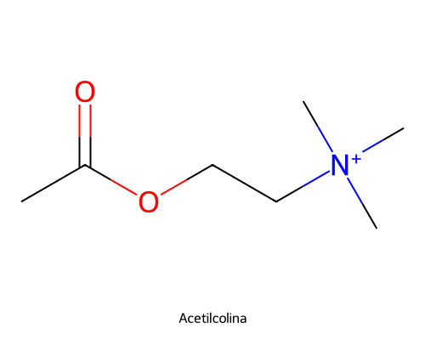
QFDOS-002 | Acido L-glutamico | C5H9NO4 | 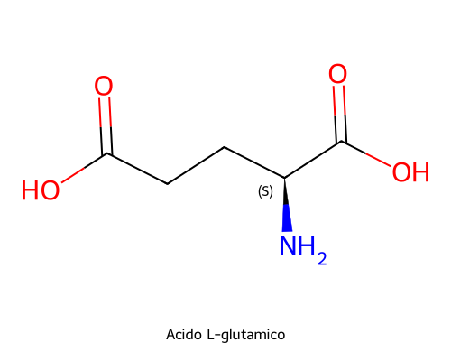
QFDOS-003 | Acido L-aspartico | C4H7NO4 | 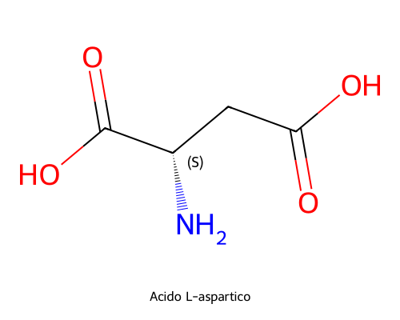
QFDOS-004 | GABA (acido gamma-aminobutirico) | C4H9NO2 | 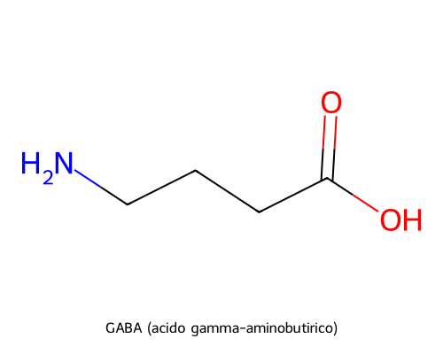
QFDOS-005 | Glicina | C2H5NO2 | 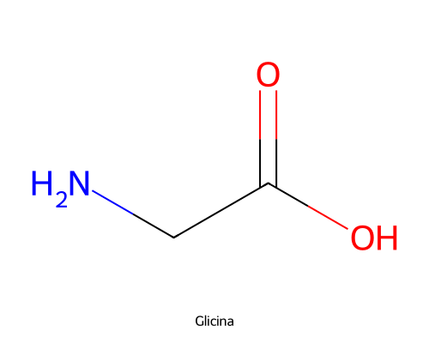
QFDOS-006 | Taurina | C2H7NO3S | 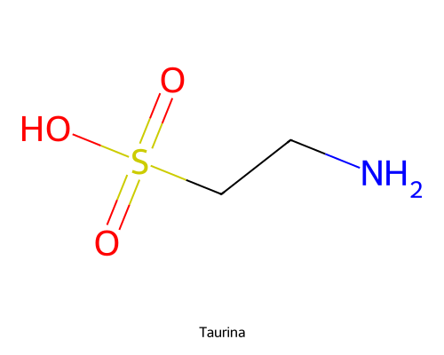
QFDOS-007 | Noradrenalina | C8H11NO3 | 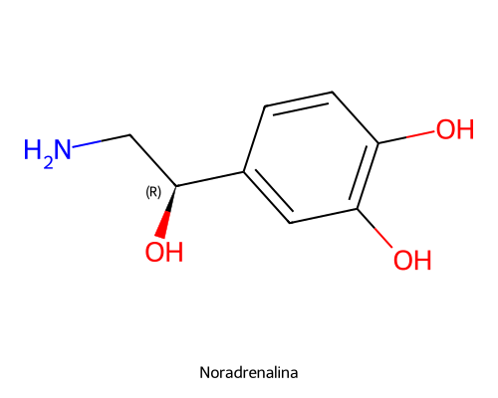
QFDOS-008 | Dopamina | C8H11NO2 | 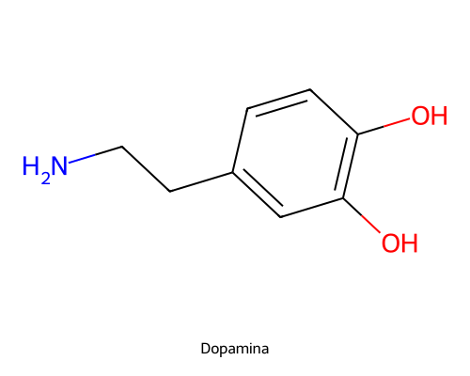
QFDOS-009 | Serotonina (5-HT) | C10H12N2O | 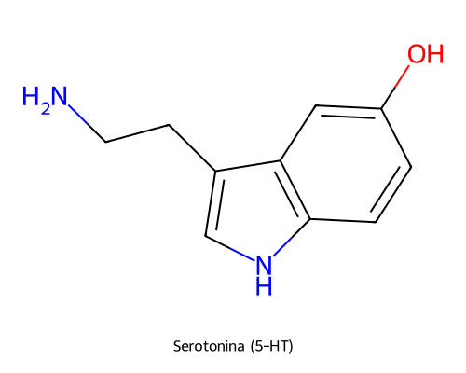
QFDOS-010 | (R)-Metacolina | C8H18NO2+ | 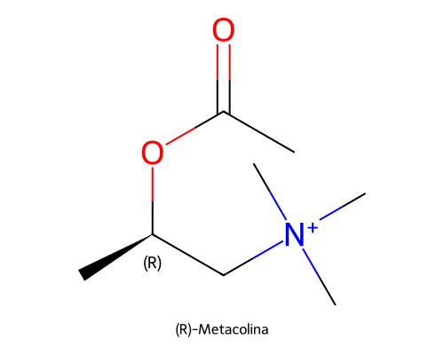
QFDOS-011 | (S)-Metacolina | C8H18NO2+ | 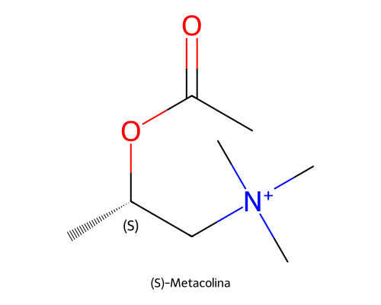
QFDOS-012 | Muscarina | C9H20NO2+ | 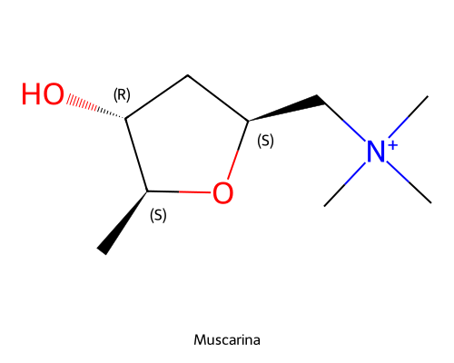
QFDOS-013 | Carbacol | C6H15N2O2+ | 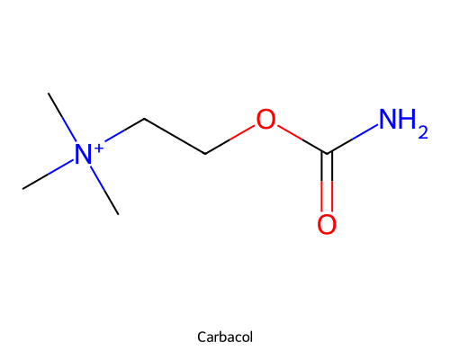
QFDOS-014 | Betanecol | C7H17N2O2+ | 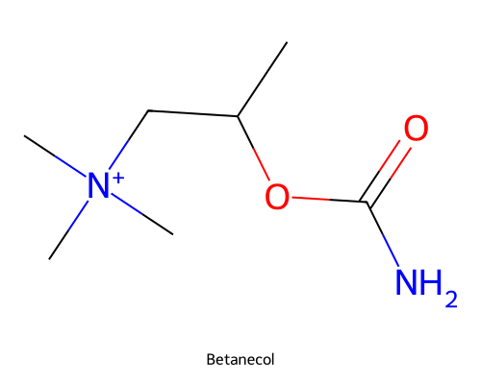
QFDOS-015 | Atropina | C17H23NO3 | 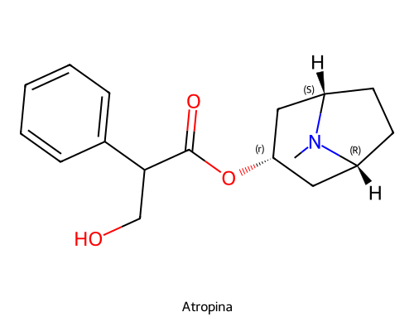
QFDOS-016 | Escopolamina | C17H21NO4 | 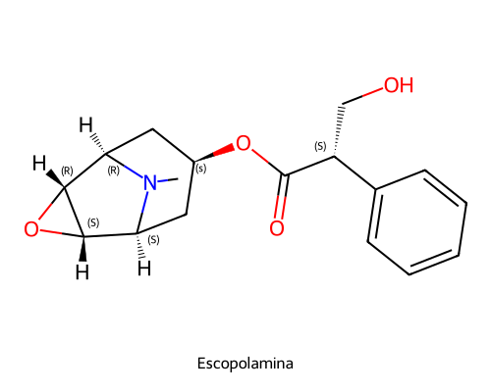
QFDOS-017 | Metilescopolamina | C18H24NO4+ | 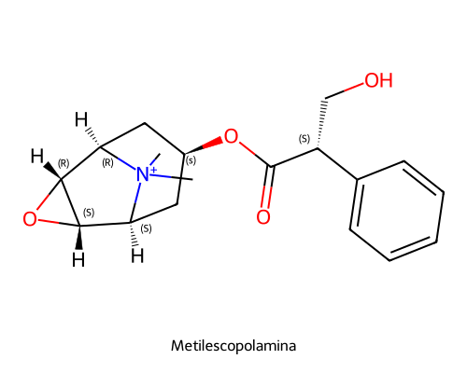
QFDOS-018 | Genescopolamina | C17H21NO5 | 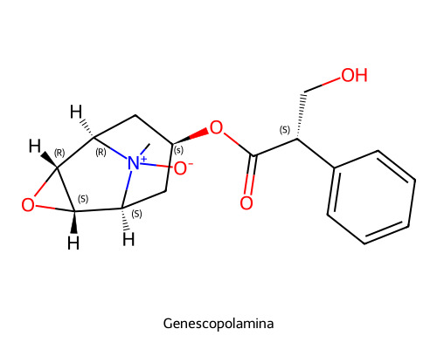
QFDOS-019 | Butilescopolamina | C21H30NO4+ | 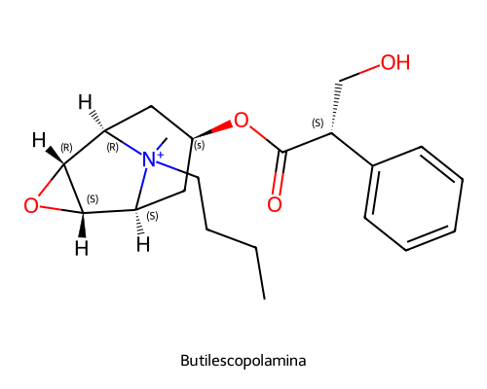
QFDOS-020 | Metilatropina | C18H26NO3+ | 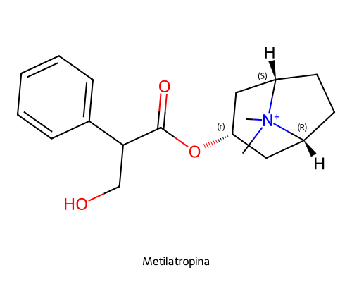
QFDOS-021 | Genatropina | C17H23NO4 | 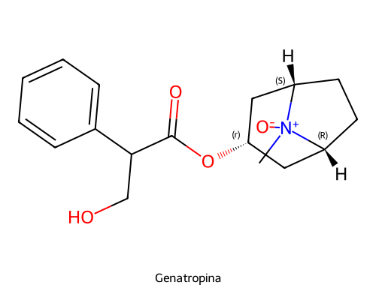
QFDOS-022 | Ipratropio | C20H30NO3+ | 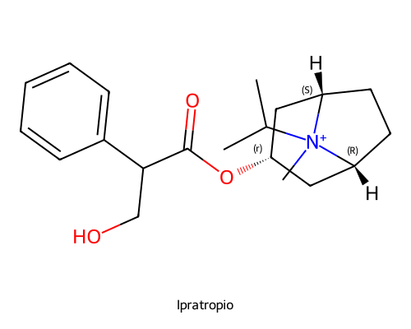
QFDOS-023 | Fisostigmina | C15H21N3O2 | 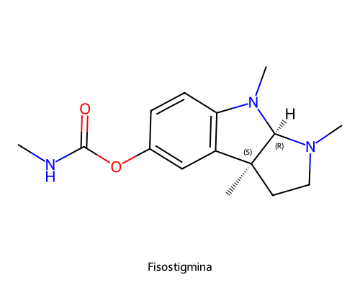
QFDOS-024 | Neostigmina | C12H19N2O2+ | 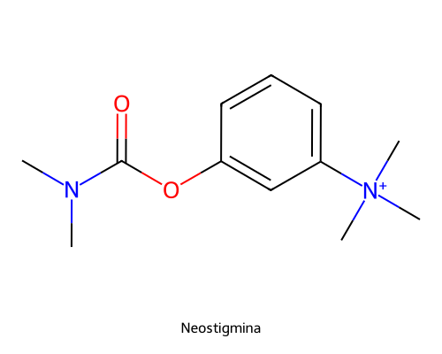
QFDOS-025 | Pralidoxima | C7H9N2O+ | 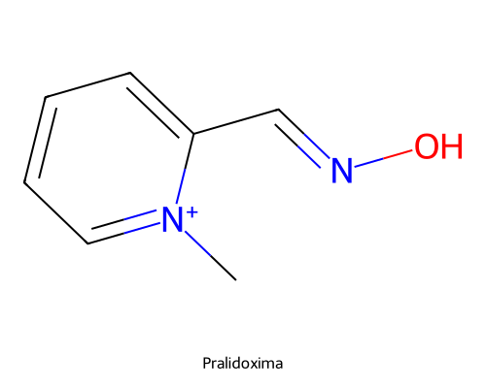
QFDOS-026 | Atracurio | C53H72N2O12+2 | 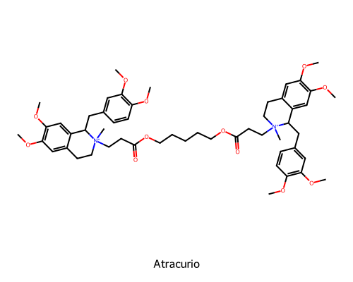
QFDOS-027 | Acetil coenzima A | C23H38N7O17P3S | 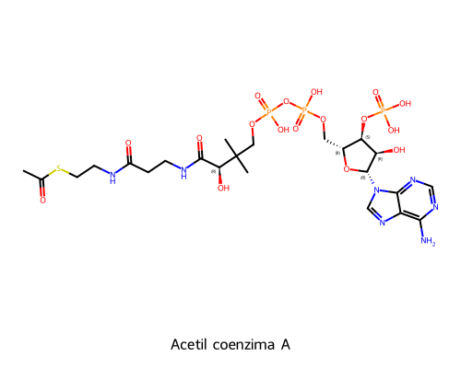
QFDOS-028 | Adifenina | C20H25NO2 | 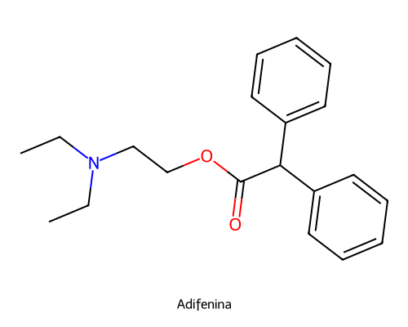
QFDOS-029 | Benactizina | C20H25NO3 | 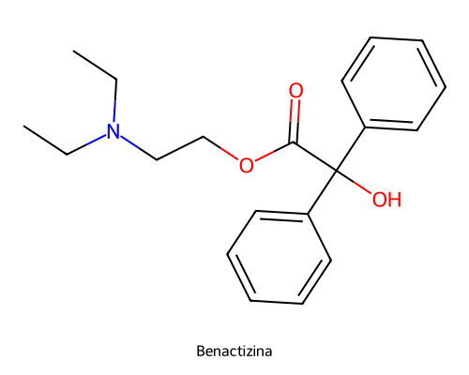
QFDOS-030 | Propantelina | C23H30NO3+ | 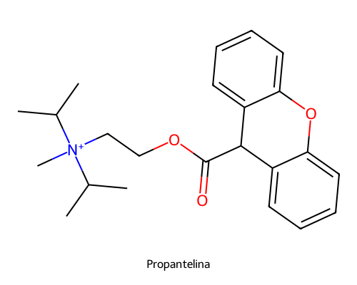
QFDOS-031 | Piperidolato | C21H25NO2 | 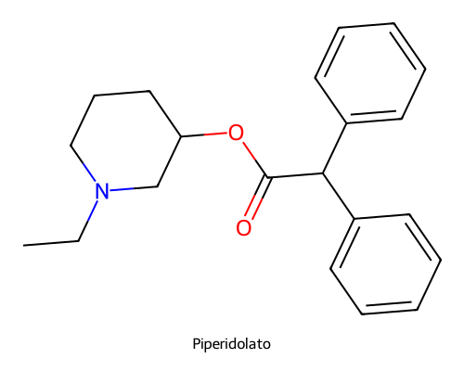
QFDOS-032 | Ciclopentolato | C17H25NO3 | 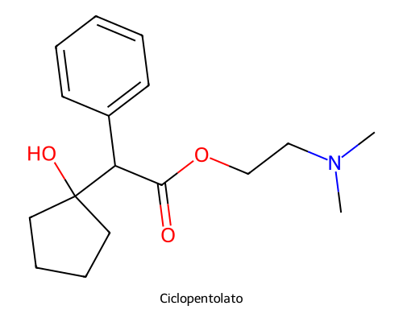
QFDOS-033 | Trihexifenidilo | C20H31NO | 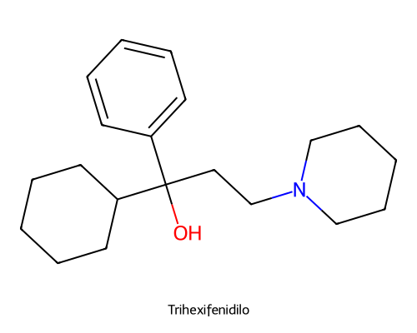
QFDOS-034 | Isopropamida | C23H33N2O+ | 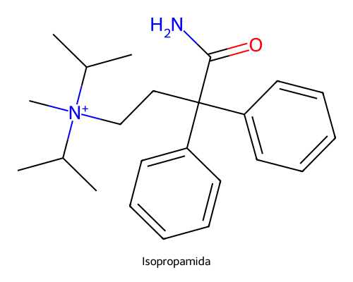
QFDOS-035 | Yoduro de isopropamida | C23H33IN2O | 